Sistema

Se plantea el siguiente escenario del sistema real bajo estudio (se realizan
suposiciones a partir de los observaciones realizadas del sistema desde el punto de vista de un cliente habitual)



 |  | Sistema durante hora pico


Representación del sistema bajo estudio
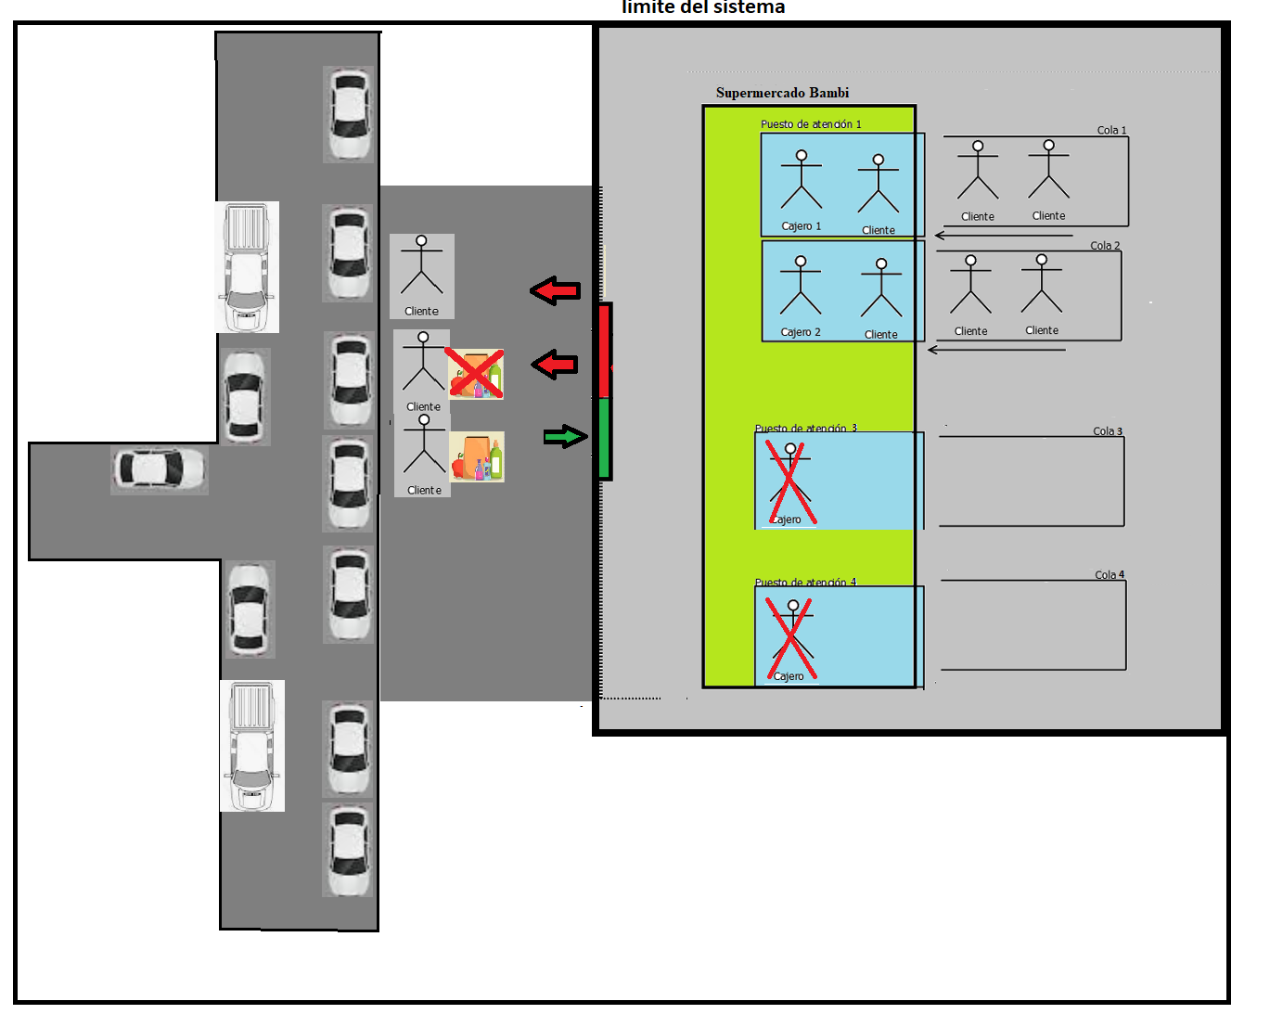

Aclaracion: Solo voy a brindar informacion para facilitar la toma de desiciones para acotar la incertidumbre la situación
problemática, la cual sera interpretada por el tomador de las decisiones con su conocimiento del negocio para tomar una decisión.

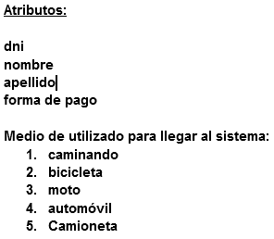

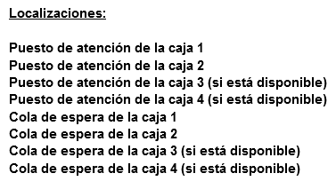

Variables del sistema
Variables discretas | Variables continuas
Cantidad de clientes ingresaron al sistema | Tiempo entre arribo de clientes al sistema
Cantidad de puestos de atención prestando servicio | Tiempo promedio espera en cola de atención i con i = [1,2]
Cantidad de vehículos(autos,camionetas) de clientes que están | Tiempo promedio de atención en puesto de atención i con i = [1,2]
estacionados en el estacionamiento del sistema. | Tiempo promedio dentro del sistema
Los valores de estas variables en relación al momento de interés del este estudio de simulación o sea los días sábados de 17hs a 20hs
Las variables seleccionadas estan marcadas en verde, en la hoja de excel "Actividad 1" se detallan toda la informacion solicitada en la consigna.
Si bien existian otras variables interesantes requerian realizar las observaciones dentro del local, por seguridad (pandemia), seleccione aquellas
que me permitian estar registrar los datos desde la distancia.

Estado del sistema:

Sistema cerrado y vacío.
Sistema abierto y vacío.
Sistema cerrado con clientes.
Sistema abierto con clientes.

EVENTOS

Eventos actuales:
Llegada de un cliente
Salida de un cliente

Eventos futuros:
Llegada de un cliente.
Salida de un cliente.

RECURSOS
Cajero
Caja registradora
Posnet
Sistema de control de stock
lector de codigo de barras
Elementos de protección y limpieza (barbijo,alcohol en gel, lavandina, paños)

RELOJ RELATIVO:

Cómo estoy estudiando un evento particular (hora pico del supermercado Bambi)
supongo que el inicio del reloj relativo está asociado al inicio de la hora pico 17hs
(primer evento) y el final de la hora pico 19:30hs (segundo evento).

Actividad 1
Trabajo Individual Nº2-Simulación
Actividad Nº1
Punto a. Identificar claramente dos variables aleatorias dentro de un sistema de interés del estudiante
Sistema de interes: En la hoja de excel "Sistema" se puede ver el | Supermecado Bambi
detalle del sistema con todos sus elementos. | Tipo de variables
 | Discreta | Continua
Variables seleccionadas | cantidad de vehículos estacionados de clientes | tiempo entre arribo de clientes
Unidades de variables | [vehículos estacionados de clientes/10min] | [segundos/cliente]
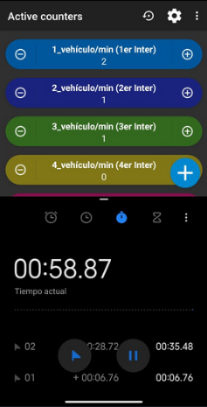

Punto b. Realizar la recolección de datos del comportamiento de dichas variables aleatorias.
Debiendo ser real de dicho sistema. Explicar la forma de obtención de dicha información.

Punto C. Determinar el tipo de distribución,a partir delconjunto de datos obtenidos, que explican el comportamientode c/u
de las variables aleatorios escogidas.La determinación debe realizarsede las siguientes maneras:
 | 1°)Manual (empleando el Métodode Chi Cuadrada o de Kolmogorov-Smirnov).
 | 2°)Mediante algún software para prueba de bondad de ajuste(Stat-Fitdel Promodel).

Se utilizaran hojas de excel para realizar estos calculos auxiliares, de manera de que sea mas facil su inspección e interpretación. Por ejemplo la generacion de numeros pseudoaleatorios y
el cumplimiento de las respectivas pruebas de aleatoriedad (verifican que el conjunto ri de numeros pseudoaleatorios tiene las propiedades de un conjunto de numeros aleatorios). Y por lo tanto son
aptos para ser usados en un estudio de simulación(o en la Actividad 2 generador). Las hojas de excel que continen dichos conjuntos ri de numeros aleatorios y sus respectivas pruebas son:
 |  | Conj.1-NúmeroAleatorio+Pruebas
 |  | Conj.2-NúmeroAleatorio+Pruebas

Punto d. Presentación de la información usando el esquema solicitado:

Variable 1 nombre corto: | Cantidad de vehículo estacionados de clientes [CVEC]

Variable 1 Definición | Esta variable aleatoria discreta representa la cantidad de vehículos (autos o camionetas) observados
 | que estacionan en las calles aledañas al local comercial bajo estudio, registrandose
 | la cantidad observada cada X=10 minutos. La unidad de esta variable es [vehículos estacionados de clientes/10min].

Variable 1 Forma de obtención de la información | Para la variable discreta vehículos estacionados simplemente se utiliza la aplicación ThingCounter para
 | poder crear contadores para registrar los vehículos que estacionanen el local comercial bajo estudio
 | durante el intervalo X=10 de tiempo establecido. Como se ven en las imágenes de ejemplo siguientes:

 | La observacion comenzo a las 17:00 am y cada intervalo | En la imagen de la derecha se puede observar cuales son los
 | de tiempo establecido fue de 10 minutos en los cuales | límites del sistema para el estacionamiento del supermercado Bambi
 | se registraron la mayor cantidad vehículos(camionetas y autos) estacionados | que se establecieron para realizar las observaciones y el registro
 | durante ese intervalo de tiempo. | de la información pertinente.
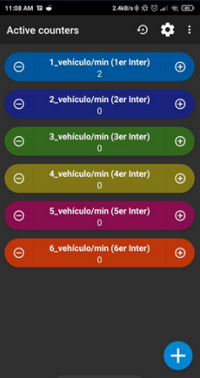

 | Se considera vehículos estacionados validos y por lo tanto sujetos al registro, a todos aquellos
 | autos o camionetas en las calles aledañas proximas y de los cuales bajan
 | personas que ingresan al local comercial bajo estudio. Los cuales seran registrados en el intervalo X=10 min de tiempo establecido.

Cuadro de datos de la Variable 1 | Tabla de recolección de datos- Supermercado Bambi
 | Observacion de vehículos estacionados durante el intervalo seleccionado
 |  | Sabado 3/04 | Sabado 10/04 | Hora

 | Observación | X1 | X2
 | Observacion 1 | 2 | 1 | 17:00:00-17:09:59
 | Observacion 2 | 2 | 3 | 17:10:00-17:19:59
 | Observacion 3 | 4 | 5 | 17:20:00-17:29:59
 | Observacion 4 | 6 | 5 | 17:30:00-17:39:59
 | Observacion 5 | 2 | 1 | 17:40:00-17:49:59
 | Observacion 6 | 2 | 3 | 17:50:00-17:59:59
 | Observacion 7 | 4 | 5 | 18:00:00-18:09:59
 | Observacion 8 | 6 | 5 | 18:10:00-18:19:59
 | Observacion 9 | 5 | 6 | 18:20:00-18:29:59
 | Observacion 10 | 4 | 7 | 18:30:00-18:39:59
 | Observacion 11 | 3 | 5 | 18:40:00-18:49:59
 | Observacion 12 | 6 | 3 | 18:50:00-18:59:59
 | Observacion 13 | 4 | 2 | 19:00:00-19:09:59
 | Observacion 14 | 4 | 3 | 19:10:00-19:19:59
 | Observacion 15 | 2 | 3 | 19:20:00-19:29:59

 | Soy consciente de que se requieren muchisimas más observaciones de esta variable discreta (vehículos estacionados) .

 | Lo ideal seria tener mucha mas observaciones (durante al menos 30 sabados) del uso del estacionamiento
 | , para que la información pueda constrastarse entre si y poder asi obtener asi un comportamiento mas
 | fiel a la realidad en los resultados de la simulacion.
 | Simplemente por una restricción de tiempo y disponibilidad de datos solo tomo este par de observaciones.
 | Datos observados
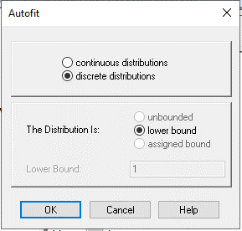
 | 2 | Establecer la distribucion de probabilidad a partir de un software-PROMODEL
 | 2
 | 4 | Se cargan los 2 lotes(observaciones) obtenidas en el programa se observa a partir
 | 6 | de las capturas realizadas las distribuciones disponibles y el mejor ajuste entre ellas
 | 2 | (por medio de un ranking que proporciona la herramienta)
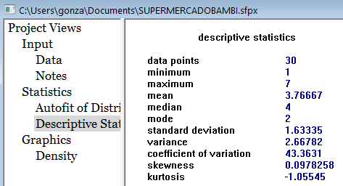
 | 2 |  | Vemos que la distribución de Poisson es aquella que mejor ajuste presenta y no se puede
 | 4 |  | rechazar que la variable aleatoria tiene un comportamiento que sigue una distribución de Poisson
 | 6
 | 5
 | 4
 | 3
 | 6
 | 4
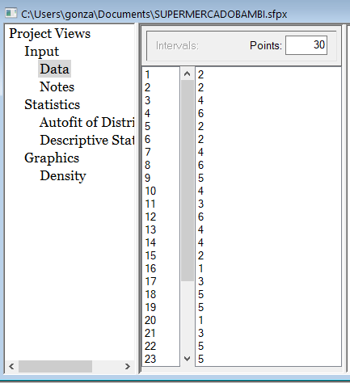
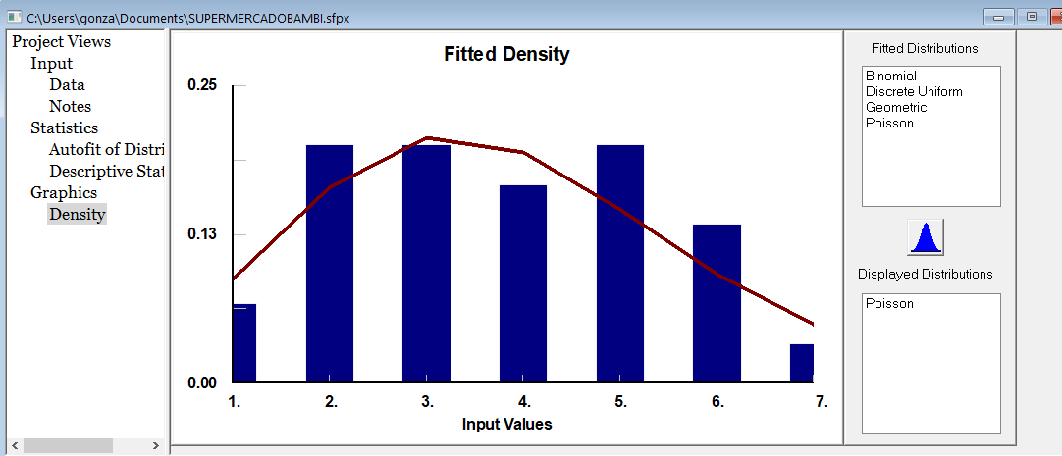
 | 4
 | 2
 | 1
 | 3
 | 5
 | 5
 | 1
 | 3
 | 5
 | 5
 | 6
 | 7
 | 5
 | 3
 | 2
 | 3
 | 3

 |  | Determinar la distribución a partir de un metodo manual - Prueba de Chi-cuadrada

 |  | Datos observados |  | 1.Cantidad de observaciones |  | n = | 30 |  | Procedimiento (tomado del libro de Simulación y analisis de sistemas con Promodel 2ed; Garcia Eduardo, E. Garcia Reyes H.)
 |  | 2
 |  | 2 |  |  |  |  |  |  | 1. Obtener al m enos 30 datos de la variable aleatoria a analizar.
 |  | 4 |  | 2. Calcular la media y varianza de los datos. |  |  |  |  | 2. Calcular la media y varianza de los datos.
 |  | 6 |  | Media | 3.7666666667 |  |  |  | 3. Crear un histograma de m = raiz(n) intervalos, y obtener la frecuencia observada en cada intervalo Oi.
 |  | 2 |  | Varianza | 2.667816092 |  |  |  | 4. Establecer explícitamente la hipótesis nula, mediante una distribución de probabilidad que se ajuste a la forma del histograma.
 |  | 2 |  |  |  |  |  |  | 5. Calcular la frecuencia esperada, E¡, a partir de la función de probabilidad propuesta.
 |  | 4 |  | Supongo que el nivel de aceptacion es del 5% = α |  |  | 0.05 |  | 6. Calcular el estadístico de prueba:
 |  | 6
 |  | 5
 |  | 4 |  |  |  |  |  |  | 7. Definir el nivel de significancia de la prueba, α, y determinar el valor crítico de la prueba, Xα ,m-k-1
 |  | 3 |  |  |  |  |  |  | {k es el núm ero de parámetros estimados en la distribución propuesta).
 |  | 6 |  | Analizando la forma del histograma y comparandolas con las formas de distribuciones
 |  | 4 |  | de probabalidad que se asemejan a esta, mis mejores candidatos para generar la hipotesis son |  |  |  |  | 8. Comparar el estadístico de prueba con el valor crítico. Si el estadístico de prueba es menor que el valor crítico no se puede rechazar la hipótesis nula.
 |  | 4 |  | las siguientes distribuciones: Poisson, uniforme, Binomial
 |  | 2 |  | Si la prueba de Chi-cuadrada rechaza esta distribución, buscare otra distribución de probabilidad que se asemeje
 |  | 1 |  | a la forma del histograma hasta encontrar aquella que la prueba indique que no se pueda rechaza.
3.Histograma de estacionamientos - Super Bambi
 |  | 3
 |  | 5
 |  | 5 |  |  |  |  |  |  | 4. A partir de la media 3,76 vehículos estacionados/10 min se establece la siguiete hipotesis:
 |  | 1
 |  | 3 |  |  |  |  |  |  | H0 = Distribución Poisson (λ=4) ( 4 vehículos estacionados/10min)
 |  | 5 |  |  |  |  |  |  | H1 = otra distribución
 |  | 5
 |  | 6
 |  | 7
 |  | 5
 |  | 3
 |  | 2
 |  | 3
 |  | 3

 |  |  |  | Cant. de intervalos =m = raiz(n) = | 6
 |  |  |  | 3.Intervalos | Observado Oi |  |  | Probabilidad de poisson λ= |  | 4 |  | 5.Frecuencia esperada=Ei=n*p(x) | 6.Estadistico de prueba =
 |  |  |  |  | vehículos estacionados |  |  | p(x) = (λ^x *e^-λ)/!x x=0,1,2… |  |  | p(x) |  | ((Ei - Oi)^2) /Ei
 |  |  |  | [0-1] | 2 |  |  | p(x=0, 1) | 0 | 1 | 0.091578194444 | 2.7473458333 | 0.20329650086
 |  |  |  | (1-2] | 6 |  |  | p(x=2) |  | 2 | 0.14652511111 | 4.3957533333 | 0.58547583827
 |  |  |  | (2-3] | 6 |  |  | p(x=3) |  | 3 | 0.19536681481 | 5.8610044444 | 0.0032963231237
 |  |  |  | (3-4] | 5 |  |  | p(x=4) |  | 4 | 0.19536681481 | 5.8610044444 | 0.12648491573
 |  |  |  | (4-5] | 6 |  |  | p(x=5) |  | 5 | 0.15629345185 | 4.6888035555 | 0.36666840393
 |  |  |  | (5->6] | 5 |  |  | p(x=6, 7) | 6 | 7 | 0.16373599718 | 4.9120799153 | 0.0015736595142
 |  |  |  |  |  |  |  |  |  |  |  |  | 1.2867956414
 |  |  |  | Control | 30
 |  |  |  |  |  |  |  |  |  |  |  |  | 8. Se compara el estadistico con el valor critico
 |  |  |  | ancho del intervalo = | (max Obs - min. Obs)/10 = |  | 1 |  |  | 7.Determinar el valor crítico de la prueba, Xα ,m-k-1 = X0,05; 6 -1-1
 |  |  |  |  |  |  |  |  |  |  |  | valor crítico de la prueba = | 9.4877290368
 |  |  |  |  |  |  |  |  |  | El parametro λ de la dist. De Poisson lo estime de la muestra ==> k = 1
 |  |  |  |  |  |  |  |  |  | Conclusión: Como el estadistico de prueba es menor que el valor critico de prueba, no podemos rechazar la
 |  |  |  |  |  |  |  |  |  | hipotesis de que la variable aleatoria se comporta de acuerdo con una distribución de Poisson,
 |  |  |  |  |  |  |  |  |  | con una media de 4 vehículos estacionados de clientes cada 10 min.

 |  | Comparacion de metodos: Vemos que ambos metodos tanto el manual usando la prueba de chi-cuadrada como el usando statfit de Promodel, no pueden rechazar que la variable aleatoria se comporta siguiendo una distribución de Poisson

Variable 1 nombre corto: | Tiempo entre arribo de clientes [TEAC]

Variable 1 Definición | Esta variable aleatoria continua representa el tiempo entre arribo de clientes
 | que ingresan local comercial bajo estudio. La unidad de esta variable es [clientes/segundos]

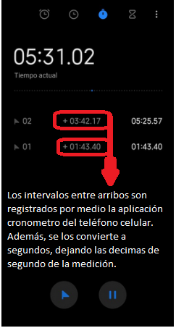
Variable 1 Forma de obtención de la información
 | La informacion es obtenida por medio de observaciones realizadas
 | sobre el portal de ingreso al comercio bajo estudio. Cada nuevo
 | ingreso genera una marca de tiempo, que permite obtener el tiempo
 | entre arribo de los clientes que ingresan al comercio.
 | Las mediciones se realizaron 2 dias sabados consecutivos, durante
 | el mismo intervalo de tiempo de 17:00 a 19:30:00. Aproximadamente durante
 | 2:30 hs de observacion.

 |  | En la imagen de la derecha se puede observar cuales son los
 |  | límites del sistema para realizar las observaciones del tiempo entre arribo
 |  | de clientes.

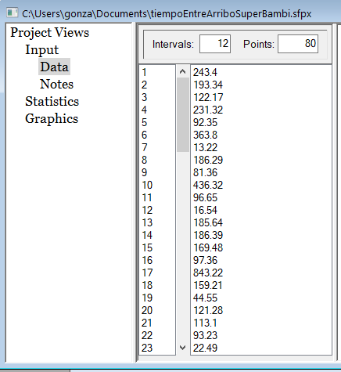
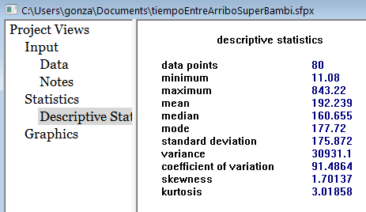
 |  | Tabla de recolección de datos- Supermercado Bambi
 |  | Observacion de tiempos entre arribo de clientes |  |  |  | Establecer la distribucion de probabilidad a partir de un software-PROMODEL
 |  |  | Sabado 3/04 | Sabado 10/04

 |  | Observación | X1 | X2
 |  | Observacion 1 | 243.40 | 193.34
 |  | Observacion 2 | 122.17 | 231.32 |  |  |  |  |  |  |  |  |  | Vemos que la distribución de exponencial es aquella que mejor ajuste presenta y no se puede
 |  | Observacion 3 | 92.35 | 363.80 |  |  |  |  |  |  |  |  |  | rechazar que la variable aleatoria tiene un comportamiento que sigue una distribución de exponencial.
 |  | Observacion 4 | 13.22 | 186.29
 |  | Observacion 5 | 81.36 | 436.32
 |  | Observacion 6 | 96.65 | 16.54
 |  | Observacion 7 | 185.64 | 186.39
 |  | Observacion 8 | 169.48 | 97.36
 |  | Observacion 9 | 843.22 | 159.21
 |  | Observacion 10 | 44.55 | 121.28
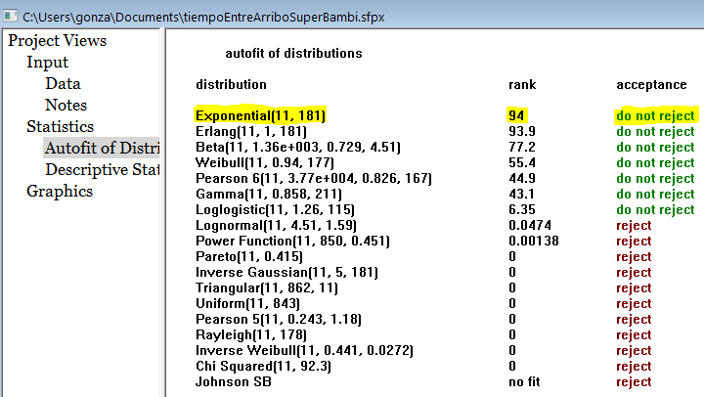
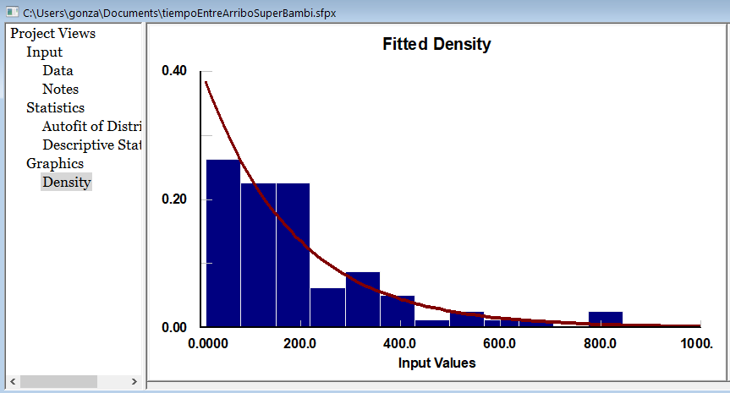
 |  | Observacion 11 | 113.10 | 93.23
 |  | Observacion 12 | 22.49 | 336.74
 |  | Observacion 13 | 612.37 | 129.23
 |  | Observacion 14 | 514.37 | 63.78
 |  | Observacion 15 | 32.21 | 323.20
 |  | Observacion 16 | 112.13 | 65.89
 |  | Observacion 17 | 173.03 | 315.78
 |  | Observacion 18 | 16.09 | 163.84
 |  | Observacion 19 | 119.96 | 387.43
 |  | Observacion 20 | 34.25 | 196.39
 |  | Observacion 21 | 11.08 | 114.64
 |  | Observacion 22 | 137.52 | 61.79
 |  | Observacion 23 | 172.56 | 248.86
 |  | Observacion 24 | 345.95 | 35.64
 |  | Observacion 25 | 183.93 | 774.34
 |  | Observacion 26 | 275.98 | 15.86
 |  | Observacion 27 | 293.65 | 547.80
 |  | Observacion 28 | 53.70 | 173.64
 |  | Observacion 29 | 391.09 | 57.53
 |  | Observacion 30 | 89.66 | 695.87
 |  | Observacion 31 | 205.23 | 283.32
 |  | Observacion 32 | 23.54 | 177.21
 |  | Observacion 33 | 111.32 | 21.42
 |  | Observacion 34 | 17.26 | 125.21
 |  | Observacion 35 | 341.21 | 373.75 |  | Determinar la distribución a partir de un metodo manual - Prueba de Chi-cuadrada
 |  | Observacion 36 | 193.34 | 47.43
 |  | Observacion 37 | 311.32 | 162.1 |  | Observaciones de |  | 1.Cantidad de observaciones |  | n = | 80 |  | Procedimiento (tomado del libro de Simulación y analisis de sistemas con Promodel 2ed; Garcia Eduardo, E. Garcia Reyes H. )
 |  | Observacion 38 | 123.80 | 11.57 |  | 243.4 | 193.34
 |  | Observacion 39 | 86.29 | 182.56 |  | 122.17 | 231.32 |  |  |  |  |  | 1. Obtener al m enos 30 datos de la variable aleatoria a analizar.
 |  | Observacion 40 | 166.32 | 24.41 |  | 92.35 | 363.8 | 2. Calcular la media y varianza de los datos observados |  |  |  |  | 2. Calcular la media y varianza de los datos.
 |  |  |  |  |  | 13.22 | 186.29 | Media | 192.23875 |  |  |  | 3. Crear un histograma de m = raiz(n) intervalos, y obtener la frecuencia observada en cada intervalo Oi.
 |  |  |  |  |  | 81.36 | 436.32 | Varianza | 30931.099492 |  |  |  | 4. Establecer explícitamente la hipótesis nula, mediante una distribución de probabilidad que se ajuste a la forma del histograma.
 | Soy consciente de que se requieren muchisimas más observaciones de esta variable continua (tiempo entre arribo de clientes) . |  |  |  |  | 96.65 | 16.54 |  |  |  |  |  | 5. Calcular la frecuencia esperada, E¡, a partir de la función de probabilidad propuesta.
 |  |  |  |  |  | 185.64 | 186.39 | Supongo que el nivel de aceptacion es del 5% = α |  |  | 0.05 |  | 6. Calcular el estadístico de prueba:
3.Histograma Tiempo de arribo de clientes- Supermercado Bambi
 | Lo ideal seria tener mucha mas observaciones (durante al menos 30 sabados) del tiempo entre arribo de clientes , |  |  |  |  | 169.48 | 97.36
 | ,para que la información pueda constrastarse entre si y poder asi obtener asi un comportamiento mas |  |  |  |  | 843.22 | 159.21 |  |  | 0 -93,99999 | 26
 | fiel a la realidad en los resultados de la simulación. |  |  |  |  | 44.55 | 121.28 |  |  | 94 -187,99999 | 27 |  | 7. Definir el nivel de significancia de la prueba, α, y determinar el valor crítico de la prueba, Xα ,m-k-1
 | Simplemente por una restricción de tiempo y disponibilidad de datos solo tomo este par de observaciones. |  |  |  |  | 113.1 | 93.23 |  |  | 188-281,99999 | 8 |  | {k es el número de parámetros estimados en la distribución propuesta).
 |  |  |  |  |  | 22.49 | 336.74 |  |  | 282-374,99999 | 10
 |  |  |  |  |  | 612.37 | 129.23 |  |  | 375-495,99999 | 3 |  | 8. Comparar el estadístico de prueba con el valor crítico. Si el estadístico de prueba es menor que el valor crítico no se puede rechazar la hipótesis nula.
 |  |  |  |  |  | 514.37 | 63.78 |  |  | 496-562,99999 | 2
 |  |  |  |  |  | 32.21 | 323.2 |  |  | 563-656,99999 | 1
 |  |  |  |  |  | 112.13 | 65.89 |  |  | 657-750,99999 | 1
 |  |  |  |  |  | 173.03 | 315.78 |  |  | 751-845 | 2
 |  |  |  |  |  | 16.09 | 163.84
 |  |  |  |  |  | 119.96 | 387.43 |  |  |  |  |  | 4. A partir de la media 192,23 segundos se establece la siguiete hipotesis:
 |  |  |  |  |  | 34.25 | 196.39
 |  |  |  |  |  | 11.08 | 114.64 |  | Analizando la forma del histograma, mis mejores candidatos para generar la hipotesis son |  |  |  | H0 = Los datos siguen una Distribución exponencial
 |  |  |  |  |  | 137.52 | 61.79 |  | las siguientes distribuciones: Exponencial, Chi-Square,Gamma , Log-Normal |  |  |  | H1 = otra distribución
 |  |  |  |  |  | 172.56 | 248.86 |  | Si la prueba de Chi-cuadrada rechaza esta distribución, buscare otra distribución de probabilidad que se asemeje
 |  |  |  |  |  | 345.95 | 35.64 |  | a la forma del histograma hasta encontrar aquella prueba que indique que no se pueda rechaza.
 |  |  |  |  |  | 183.93 | 774.34
 |  |  |  |  |  | 275.98 | 15.86
 |  |  |  |  |  | 293.65 | 547.8 |  |  |  |  | media exponencial = μ = | 192.23875
 |  |  |  |  |  | 53.7 | 173.64
 |  |  |  |  |  | 391.09 | 57.53 |  |  |  |  | Calculo el parametro λ usado en la dist. Exponencial y en Excel (formula)
 |  |  |  |  |  | 89.66 | 695.87 |  |  |  |  | λ = 1/μ | 0.0052018648686
 |  |  |  |  |  | 205.23 | 283.32
 |  |  |  |  |  | 23.54 | 177.21
 |  |  |  |  |  | 111.32 | 21.42
 |  |  |  |  |  | 17.26 | 125.21 | Cant. de intervalos =m = raiz(n) = | 9
 |  |  |  |  |  | 341.21 | 373.75 | 3. Intervalos |  | Observado Oi |  | Probabilidad exponencial π | Frecuencia esperada = Ei = π* n | 6.Estadistico de prueba =
 |  |  |  |  |  | 193.34 | 47.43 | limite inferior | limite superior | tiempo de arribo dentro del int. |  | para cada intervalo |  | ((Ei - Oi)^2) /Ei
 |  |  |  |  |  | 311.32 | 162.1 | 0 | 93.99999 | 26 |  | 0.38675 | 30.93964 | 0.78863354091
 |  |  |  |  |  | 123.8 | 11.57 | 94 | 187.99999 | 27 |  | 0.23717 | 18.97387 | 2.0820761194
 |  |  |  |  |  | 86.29 | 182.56 | 188 | 281.99999 | 8 |  | 0.14545 | 11.63581 | 0.42725582712
 |  |  |  |  |  | 166.32 | 24.41 | 282 | 374.99999 | 10 |  | 0.08846 | 7.07670 | 0.27620450309
 |  |  |  |  |  |  |  | 375 | 495.99999 | 3 |  | 0.06641 | 5.31281 | 0.17288737773
 |  |  |  |  |  |  |  | 496 | 562.99999 | 2 |  | 0.02230 | 1.78363 | 0.0015131570956
 |  |  |  |  |  |  |  | 563 | 656.99999 | 1 |  | 0.02068 | 1.65432 | 0.013837624173
 |  |  |  |  |  |  |  | 657 | 750.99999 | 1 |  | 0.01268 | 1.01452 | 6.8118796415E-06
 |  |  |  |  |  |  |  | 751 | 845 | 2 |  | 0.02011 | 1.60870 | 0.0049488611146 |  | 8. Se compara el estadistico con el valor critico
 |  |  |  |  |  |  |  |  | control | 80 |  | 1.00000 | 80.00000 | 3.7673638225 | Determinar el valor crítico de la prueba, Xα ,m-k-1 = X0,05;9-1-1
 |  |  |  |  |  |  |  |  |  |  |  |  |  |  |  | valor crítico de la prueba = | 14.067140449
 |  |  |  |  |  |  |  | Lo que estoy utilizando es la funcion de excel Distr.exp (x, λ,acum). |  |  |  | Basicamente lo que estoy haciendo acá |  |  | El parametro μ de la dist. Exponencial lo estimamos de la muestra ==> k = 1
 |  |  |  |  |  |  |  | Tambien se puede usar esta formula para calcular la prob. Acumulada. |  |  |  | es calcular la probablidad exponencial |  | Conclusión: Como el estadistico de prueba es menor que el valor critico de prueba, no podemos rechazar la
 |  |  |  |  |  |  |  |  |  |  |  | para cada intervalo (usando la probabidad |  | hipotesis de que la variable aleatoria se comporta de acuerdo con una distribución de exponencial,
 |  |  |  |  |  |  |  |  |  |  |  | acumulada) restando convenientemente |  | con una media de tiempo entre arribo de clientes de: 192,28 seg/cliente
 |  |  |  |  |  |  |  |  |  |  |  | dichas prob. acumumuladas para obtener
 |  |  |  |  |  |  |  |  |  |  |  | la probabilidad de un intervalo especifico.

 |  |  |  |  |  | Comparacion de metodos: Vemos que ambos metodos, tanto el manual usando la prueba de chi-cuadrada como el realizado por medio de SW (statfit de Promodel), no pueden rechazar que la variable aleatoria se comporta siguiendo una distribución de Exponencial

Actividad 2.
Actividad Nº2

a)Determinar/generaral menos 20 valores, para cada una de las Variables Aleatorias definidas y bajo estudio. Utilizar el método de generación más conveniente
b)Presentar la información detallando: método, cálculos y resultados alcanzados.
 |  |  |  |  |  | Resumen de información de la variable aleatoria
Partimos de la conclusión que obtuvimos la cual establece que: Como el estadistico de prueba es menor que el valor critico de prueba, no podemos rechazar la |  |  |  |  |  | Variable aleatoria discreta: | Cantidad de Vehículos estacionados [CVEC] | Distribucion de probabilidad que sigue la variable aleatoria
hipotesis de que la variable aleatoria se comporta de acuerdo con una distribución de Poisson, con una media de 4 vehículos estacionados de clientes cada 10 min. |  |  |  |  |  | La unidad de esta variable es [vehículos estacionados de clientes/10min]. |  | Distribución de Poisson con una media de 4 vehículos estacionados de clientes/10 min |  |  |  | Resultados alcanzados

Sabiendo que existe una media de 4 vehículos estacionados de clientes cada 10 min. Se generan valores a partir de la variable aleatoria para simular los vehículos estacionados en el estacionamiento. |  |  |  |  |  |  |  |  |  |  | Simplemente para probar, vemos que si introducimos los valores generados a partir de la variable aleatoria, estos tienen un comportamiento similar a los datos originales.
 |  |  |  |  |  |  |  | Estos son números aleatorios que superaron todas las pruebas de aleatoriedad, en la hoja de excel: |  |  |  |  | Esto se ve a partir de la distribucion que probabilidad (no rechazada-->Poisson) y los datos estadisticos descriptivos de este conjunto de valores
Se calculan las probabilidades puntuales y acumuladas |  |  |  |  |  |  |  | "Conj.2-NúmeroAleatorio+Pruebas" se pueden ver las pruebas realizadas y comprobar que son aptos a ser usados en un estudio de simulación |  |  |  |  | Si tomamos una muestra n=15 de los valores generados por la variable aleatoria esto me permite simular el comportamiento de la cantidad de vehículos estacionados de los clientes/10 min
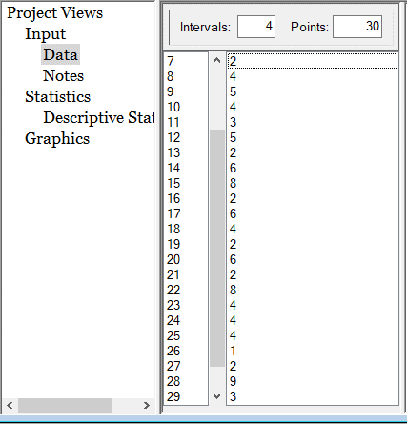
 |  |  |  |  |  |  |  |  |  |  |  |  | para dia sabado n durante la hora pico.
x = cantidad de vehículos estacionados | Probabilidad de poisson (λ= | 4 |  | Regla para generar esta variable aleatoria |  |  |  |  | Conjunto de números aleatorios (ri) a ser entrada | a) Rta: Valores generados a partir de la variable
 | p(x) = (λ^x *e^-λ)/!x x=0,1,2… | p(x) | P(x) | Limite inferior | limite superior | valor que toma xi |  | Orden | de la regla para generar valores de la variable aleatoria | aleatoria seleccionada
0 | 0 | 0.01832 | 0.01832 | 0 | 0.01831 | 0 |  | 1 | 0.88019 | 6
1 | 1 | 0.07326 | 0.09158 | 0.01832 | 0.09157 | 1 |  | 2 | 0.01566 | 0
2 | 2 | 0.14653 | 0.23810 | 0.09158 | 0.23809 | 2 |  | 3 | 0.44550 | 4
3 | 3 | 0.19537 | 0.43347 | 0.23810 | 0.43346 | 3 |  | 4 | 0.23422 | 2
4 | 4 | 0.19537 | 0.62884 | 0.43347 | 0.62883 | 4 |  | 5 | 0.24910 | 3
5 | 5 | 0.15629 | 0.78513 | 0.62884 | 0.78512 | 5 |  | 6 | 0.69821 | 5
6 | 6 | 0.10420 | 0.88933 | 0.78513 | 0.88932 | 6 |  | 7 | 0.18138 | 2
7 | 7 | 0.05954 | 0.94887 | 0.88933 | 0.94886 | 7 |  | 8 | 0.53017 | 4
8 | 8 | 0.02977 | 0.97864 | 0.94887 | 0.97863 | 8 |  | 9 | 0.77694 | 5
9 | 9 | 0.01323 | 0.99187 | 0.97864 | 0.99186 | 9 |  | 10 | 0.47473 | 4
 |  | Puesto que esta distribución de probabilildad es discreta, es necesario |  |  |  |  |  | 11 | 0.31281 | 3
 |  | evaluar para cada valor de x, y entonces determinar la distribución acumulada . De acuerdo a esta distribución Acumulada |  |  |  |  |  | 12 | 0.76328 | 5
 |  | se muestra el valor que toma la variable aleatoria xi de a cuerdo al intervalo al cual pertenece el número uniforme R. |  |  |  |  |  | 13 | 0.17321 | 2
 |  |  |  |  |  |  |  | 14 | 0.85157 | 6
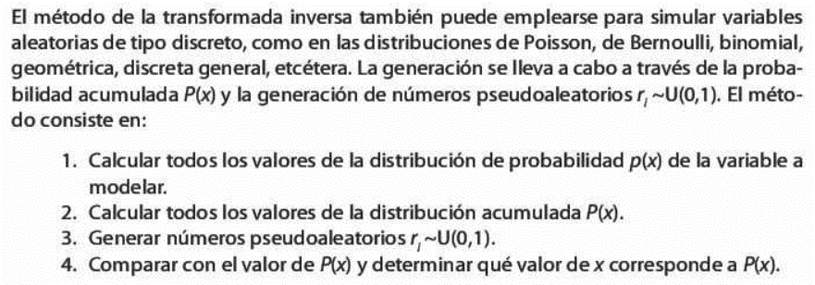
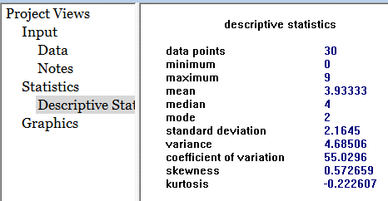
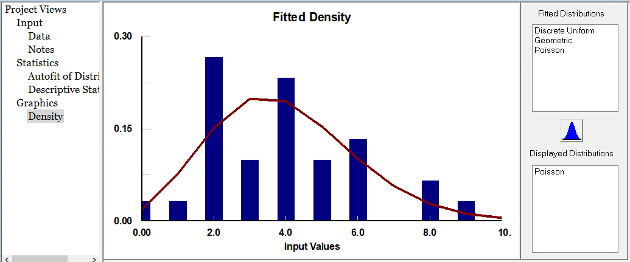
 |  |  |  |  |  | Algoritmo generador: |  | 15 | 0.97459 | 8
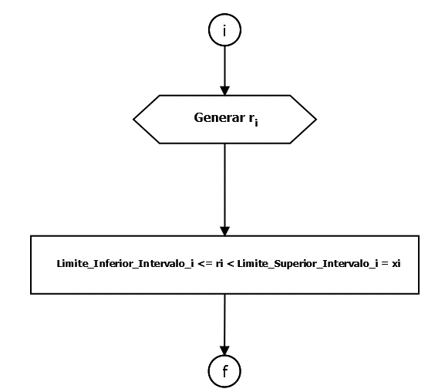
 |  |  |  |  |  |  |  | 16 | 0.15872 | 2
 |  |  |  |  |  |  |  | 17 | 0.79028 | 6
 |  |  |  |  |  |  |  | 18 | 0.58568 | 4
 |  |  |  |  |  |  |  | 19 | 0.10442 | 2
 |  |  |  |  |  |  |  | 20 | 0.84935 | 6
 |  |  |  |  |  |  |  | 21 | 0.14088 | 2
 |  |  |  |  |  |  |  | 22 | 0.95321 | 8
 |  |  |  |  |  |  |  | 23 | 0.60703 | 4
 |  |  |  |  |  |  |  | 24 | 0.61599 | 4
 |  |  |  |  |  |  |  | 25 | 0.54861 | 4
 |  |  |  |  |  |  |  | 26 | 0.08927 | 1
 |  |  |  |  |  |  |  | 27 | 0.15218 | 2
 |  |  |  |  |  |  |  | 28 | 0.98556 | 9
 |  |  |  |  |  |  |  | 29 | 0.42476 | 3
Método utilizado: imagen de los pasos utilizados, extraido del libro: |  |  |  |  |  |  |  | 30 | 0.12403 | 2
Simulación y analisis de sistemas con Promodel 2ed; Garcia Eduardo, E. Garcia Reyes H. |  |  |  |  |  |  |  |  |  | Se utiliza la función buscarv para obtener el
 |  |  |  |  |  |  |  |  |  | valor que debe tomar xi según el rango establecido
 |  |  |  |  |  |  |  |  |  | por la regla y el número aleatorio asignado.

a)Determinar/generaral menos 20 valores, para cada una de las Variables Aleatorias definidas y bajo estudio. Utilizar el método de generación más conveniente
b)Presentar la información detallando: método, cálculos y resultados alcanzados.
 |  |  |  |  |  | Resumen de información de la variable aleatoria
Partimos de la Conclusión: Como el estadistico de prueba es menor que el valor critico de prueba, no podemos rechazar la |  |  |  |  |  | Variable aleatoria continua: | Tiempo entre arribo de clientes [TEAC] | Distribucion de probabilidad que sigue la variable aleatoria
hipotesis de que la variable aleatoria se comporta de acuerdo con una distribución de exponencial, con una media de tiempo entre arribo de clientes de: 192,28 seg/cliente |  |  |  |  |  | La unidad de esta variable aleatoria es [clientes/segundos] |  | Distribución de Exponencial con una media exponencial μ de 192,28 segundos/cliente
 |  |  |  |  |  |  |  |  |  |  | Resultados alcanzados.
Sabiendo que existe una media exponencial μ es de 192,28 segundos/clientes. Calculamos el parametro λ= 1/μ = 1/192,28 ==> λ = |  |  |  |  | 0.0052018265 |  |  |  |  |  | Simplemente para probar, vemos que si introducimos los valores generados a partir de la variable aleatoria, estos tienen un comportamiento similar a los datos originales.
Se generan valores a partir de la variable aleatoria para simular el tiempo entre arribo de los clientes que ingresan al sistema bajo estudio. |  |  |  |  |  |  |  | Estos son números aleatorios que superaron todas las pruebas de aleatoriedad, en la hoja de excel: |  |  | Esto se ve a partir de la distribucion que probabilidad (no rechazada-->distr. exponencial) y los datos estadisticos descriptivos de este conjunto de valores.
 |  |  |  |  |  |  |  | "Conj.1-NúmeroAleatorio+Pruebas" se pueden ver las pruebas realizadas y comprobar que son aptos a ser usados en un estudio de simulación |  |  | Si tomamos una muestra con n=40 de los valores generados por variable aleatoria esto me permite simular el comportamiento los tiempos entre arribo de los clientes que llegan al sistema bajo estudio para un sabado n
Método de la transformada inversa |  |  |  |  |  |  |  |  |  |  | durante la hora pico.
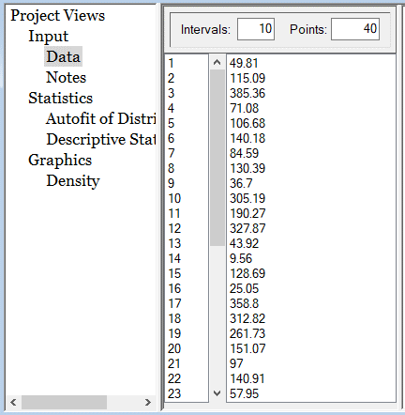
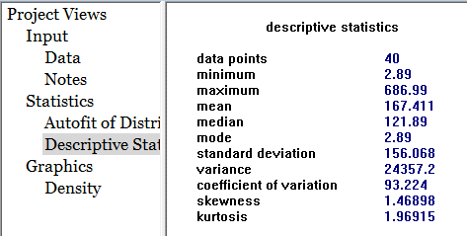
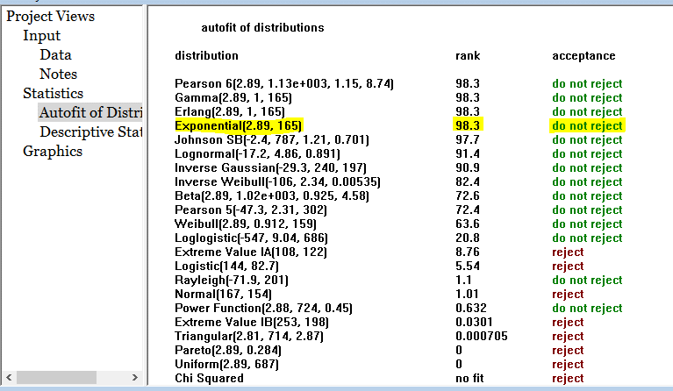
 |  |  |  |  |  |  |  |  | Conjunto de números aleatorios (ri) a ser entrada | a) Rta: Valores xi generados a partir de la variable
Distribución exponencial |  |  |  |  |  |  |  | Orden | generar valores de la variable aleatoria con n=40 | aleatoria seleccioada a partir de xi = -(1/λ) * ln( 1- ri ) donde λ =0,0052018265
 |  |  |  |  |  |  |  | 1 | 0.22826 | 49.81
A partir de la función de densidad de las variables aleatorias exponenciales con media 1/λ |  |  |  |  |  |  |  | 2 | 0.45046 | 115.09
 |  |  |  |  |  |  |  | 3 | 0.86529 | 385.36
f(x) = λ * e^(-λ*x) para x >= 0 |  |  |  |  |  |  |  | 4 | 0.30908 | 71.08
 |  |  |  |  |  |  |  | 5 | 0.42589 | 106.68
se obtiene la función acumulada: |  |  |  |  |  |  |  | 6 | 0.51771 | 140.18
 |  |  |  |  |  |  |  | 7 | 0.35599 | 84.59
$\int_{0}^{x}{λe^(−λ∗x)}$ dx = 1 - e^(-λ*x) para x >= 0
F(x) = |  |  |  |  |  |  |  | 8 | 0.49251 | 130.39
 |  |  |  |  |  |  |  | 9 | 0.17378 | 36.70
Si igualamos la funcion acumulada F(x) con el número pseudoaleatorio ri~ U (0,1) y despejamos x se obtiene: |  |  |  |  |  |  |  | 10 | 0.79557 | 305.19
 |  |  |  |  |  |  |  | 11 | 0.62833 | 190.27
xi = -(1/λ) * ln( 1- F(x)i ) |  |  |  |  |  |  |  | 12 | 0.81832 | 327.87
 |  |  |  |  |  |  |  | 13 | 0.20424 | 43.92
 |  | xi = -(1/λ) * ln( 1- ri ) |  |  |  |  |  | 14 | 0.04849 | 9.56
 |  |  |  |  |  |  |  | 15 | 0.48800 | 128.69
Conocemos λ, contamos con un conjunto de numeros aleatorios ri, por lo tanto podemos generar nuestra valores xi de nuestra variable aleatoria |  |  |  |  |  |  |  | 16 | 0.12217 | 25.05
 |  |  |  |  |  |  |  | 17 | 0.84532 | 358.80
 |  |  |  |  |  |  |  | 18 | 0.80353 | 312.82
 |  |  |  |  |  | Algoritmo generador: |  | 19 | 0.74371 | 261.73
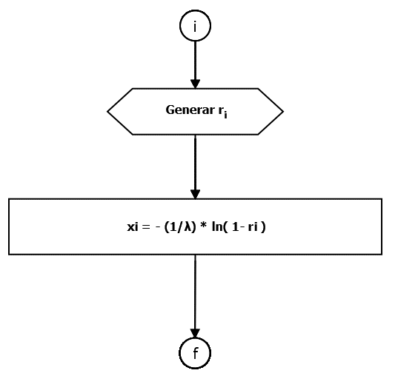
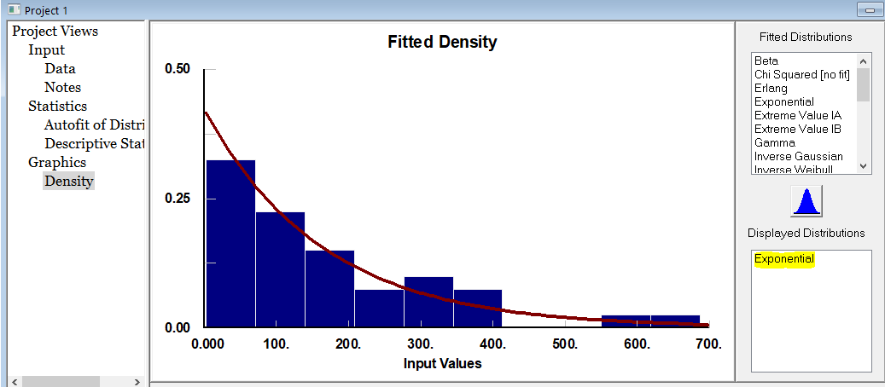
 |  |  |  |  |  |  |  | 20 | 0.54425 | 151.07
 |  |  |  |  |  |  |  | 21 | 0.39624 | 97.00
 |  |  |  |  |  |  |  | 22 | 0.51953 | 140.91
 |  |  |  |  |  |  |  | 23 | 0.26024 | 57.95
 |  |  |  |  |  |  |  | 24 | 0.94584 | 560.55
 |  |  |  |  |  |  |  | 25 | 0.15259 | 31.83
 |  |  |  |  |  |  |  | 26 | 0.07405 | 14.79
 |  |  |  |  |  |  |  | 27 | 0.69609 | 228.96
 |  |  |  |  |  |  |  | 28 | 0.40377 | 99.41
 |  |  |  |  |  |  |  | 29 | 0.97195 | 686.99
 |  |  |  |  |  |  |  | 30 | 0.17089 | 36.03
Método utilizado e imagen de los pasos utilizados, extraida del libro: |  |  |  |  |  |  |  | 31 | 0.56308 | 159.17
Simulación y analisis de sistemas con Promodel 2ed; Garcia Eduardo, E. Garcia Reyes H. |  |  |  |  |  |  |  | 32 | 0.02435 | 4.74
 |  |  |  |  |  |  |  | 33 | 0.01494 | 2.89
 |  |  |  |  |  |  |  | 34 | 0.36323 | 86.77
 |  |  |  |  |  |  |  | 35 | 0.18694 | 39.78
 |  |  |  |  |  |  |  | 36 | 0.38372 | 93.05
 |  |  |  |  |  |  |  | 37 | 0.75882 | 273.40
 |  |  |  |  |  |  |  | 38 | 0.85198 | 367.25
 |  |  |  |  |  |  |  | 39 | 0.82850 | 338.95
 |  |  |  |  |  |  |  | 40 | 0.52024 | 141.19

Conj.1-NúmeroAletorio+Pruebas
Generación de números pseudoaleatorios por medio de la función Aleatorio() de Excel.
Aleatorio() devuelve un número real aleatorio mayor o igual que 0 y menor que 1, distribuido uniformemente.
Generador de números pseudoaleatorios |  |  | Muestra de números pseudoaleatorios seleccionada a analizar
Orden | Nros Psedo-Aleatorios |  | por medio de la funcion aleatorio() de Excel con n = 40
1 | 0.6099073124 |  | Orden | Nros Pseudo-Aleatorios
2 | 0.99720090123 |  | 1 | 0.22826460065
3 | 0.25891131857 |  | 2 | 0.45046430328
4 | 0.81704990048 |  | 3 | 0.86528563633
5 | 0.12521949245 |  | 4 | 0.30908341786
6 | 0.13979053494 |  | 5 | 0.42588546245
7 | 0.34309156818 |  | 6 | 0.51771166836
8 | 0.68805088086 |  | 7 | 0.35599061773
9 | 0.062916014348 |  | 8 | 0.49251050181
10 | 0.81497187726 |  | 9 | 0.1737766204
11 | 0.4393716208 |  | 10 | 0.79556807908
12 | 0.05501622107 |  | 11 | 0.62833018236
13 | 0.016238440407 |  | 12 | 0.81831823372
14 | 0.47094020532 |  | 13 | 0.20424287941
15 | 0.32471792863 |  | 14 | 0.048494550778
16 | 0.40409922379 |  | 15 | 0.48799992447
17 | 0.96424244612 |  | 16 | 0.1221710261
18 | 0.97060294493 |  | 17 | 0.84531923097
19 | 0.99613628755 |  | 18 | 0.80353043514
20 | 0.79098088754 |  | 19 | 0.74371320571
21 | 0.35826317694 |  | 20 | 0.5442525453
22 | 0.16893527107 |  | 21 | 0.39624335554
23 | 0.54763492948 |  | 22 | 0.51953142924
24 | 0.42233665232 |  | 23 | 0.26024201687
25 | 0.71693092052 |  | 24 | 0.94584349767
26 | 0.10181407004 |  | 25 | 0.15258629473
27 | 0.75103933487 |  | 26 | 0.074049312313
28 | 0.87310045817 |  | 27 | 0.69609171044
29 | 0.045156243918 |  | 28 | 0.40377444968
30 | 0.45317928441 |  | 29 | 0.97194604392
31 | 0.88402234489 |  | 30 | 0.1708944549
32 | 0.63055921522 |  | 31 | 0.56307550861
33 | 0.1723892816 |  | 32 | 0.02435029065
34 | 0.008331832376 |  | 33 | 0.014942719723
35 | 0.44345287665 |  | 34 | 0.36323079435
36 | 0.24562640746 |  | 35 | 0.18693798752
37 | 0.9416437028 |  | 36 | 0.38371867399
38 | 0.59508785235 |  | 37 | 0.7588156784
39 | 0.11997733956 |  | 38 | 0.85197821632
40 | 0.24507853375 |  | 39 | 0.82850053103
 |  |  | 40 | 0.52023831973

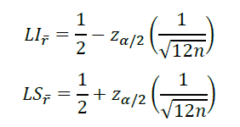
Se selecciona un conjunto de números ri del generador y se realizan las pruebas de aleatoriedad
 | Conjunto de números aleatorios (ri) a analizar | PRUEBA DE POKER |  | Prueba de Medias |  |  | n es el tamaño de la conjunto |  | 40 | Supongo que: Nivel de aceptación (formato porcentaje)
Orden | obtenidos a partir de la función Aleatorio() con n=40 |  |  | α | 0.05 |  |  |  |  | 95.00%
1 | 0.22826 | T |  | 1 - (α/2) | 0.975
2 | 0.45046 | 1P |  |  |  |  |  |  |  | Necesitamos pasarlo a valor numerico
3 | 0.86529 | TD |  | Z(1-α/2) | 1.9599639845
4 | 0.30908 | 1P |  | LIMITE INFERIOR | 0.41054029281 |  |  |  |  | Nivel de aceptación(formato numérico)
5 | 0.42589 | TD |  | Promedio del conjunto ri | 0.47370 |  |  |  |  | 0.95
6 | 0.51771 | 2P |  | LIMITE SUPERIOR | 0.58945970719 | Limites
7 | 0.35599 | 2P |  |  |  |  |  |  |  | α (error) = 1 - nivel de aceptación numérico
8 | 0.49251 | TD |  |  |  |  |  |  |  | 0.05
9 | 0.17378 | 1P
10 | 0.79557 | 2P
11 | 0.62833 | 1P |  | Una de las propiedades que deben cumplir los números del conjunto ri es que el valor esperado sea igual a 0,5.
12 | 0.81832 | 1P |  | Para ello se plantean las siguientes hipótesis: |  | 𝐻0: 𝜇𝑟𝑖=0,5
13 | 0.20424 | 2P |  |  |  | 𝐻1: 𝜇𝑟𝑖≠0,5
14 | 0.04849 | 1P
15 | 0.48800 | 2P
16 | 0.12217 | 2P |  | El promedio está dentro de los limites inferior y superior : |  |  | 0,410540293<= 0,47370<=0,589459707
17 | 0.84532 | TD |  | Se concluye que no se puede rechazar, que el conjunto ri tiene un valor esperado
18 | 0.80353 | 1P |  | de 0,5 con un nivel de acepación de 95%.
19 | 0.74371 | 1P
20 | 0.54425 | 2P
21 | 0.39624 | TD
22 | 0.51953 | 1P
23 | 0.26024 | 1P
24 | 0.94584 | 1P
25 | 0.15259 | 1P |  | Prueba de Varianza
26 | 0.07405 | 1P |  | α / 2 = | 0.025
27 | 0.69609 | 2P |  | 1 - (α/2) | 0.975
28 | 0.40377 | 1P
29 | 0.97195 | 1P
30 | 0.17089 | TD |  |  | 58.120059735
31 | 0.56308 | TD |  |  | 23.654324558 | Limites
32 | 0.02435 | TD |  | LIMITE INFERIOR | 0.050543428542
33 | 0.01494 | 1P |  | Varianza del conjunto ri | 0.079663255507
34 | 0.36323 | T |  | LIMITE SUPERIOR | 0.12418816183
35 | 0.18694 | TD
36 | 0.38372 | 1P |  | En esta prueba se debe demostrar que el conjunto de números ri tenga una varianza de 1/12. Para ello se establecen
37 | 0.75882 | 1P |  | las siguientes hipótesis:
38 | 0.85198 | 1P
39 | 0.82850 | 1P
40 | 0.52024 | 1P

 |  |  |  | Se verifica si la varianza calculada se encuentra dentro de los límites de aceptación:

 |  |  |  |  |  |  | 0,050543429<=0,079663256<=0,124188162

 |  |  |  | el valor de 𝑉(𝑟) se encuentra entre los límites de aceptación,se concluye que no se puede rechazar, que el conjunto ri tiene una varianza de 1/12,
 |  |  |  | con un nivel de aceptación de 95%. Pasamos a la siguiente prueba (uniformidad)

 |  |  |  | Prueba de Uniformidad (Prueba de Chi-Cuadrada)
 |  |  |  | m = | 7 |  | Ei=n/m = |  | 5.71429
 |  |  |  | Frecuencias | Observada(Oi) | Esperada(Ei) | ((Ei - Oi)^2) /Ei
 |  |  |  | 0; 0,14285 | 5 | 5.71429 | 0.089286718752
 |  |  |  | 0,14285; 0,285714 | 7 | 5.71429 | 0.28928356875
 |  |  |  | 0,285714; 0,428564 | 7 | 5.71429 | 0.28928356875
 |  |  |  | 0,428564; 0,571414 | 8 | 5.71429 | 0.91428160001
 |  |  |  | 0,571414; 0,714264 | 2 | 5.71429 | 2.414289475
 |  |  |  | 0,714264; 0,857114 | 8 | 5.71429 | 0.91428160001
 |  |  |  | 0,857114; 0,99999 | 3 | 5.71429 | 1.2892888188
 |  |  |  | Control | 40 |  | 6.19999535 | α = | 0.05
 |  |  |  |  |  |  | 12.591587244
 |  |  |  | Se formula las siguientes hipótesis:

 |  |  |  | Se utiliza la Prueba de Chi-Cuadrada,esta prueba busca determinar si los números del conjunto ri se distribuyen
 |  |  |  | uniformemente en el intervalo (0,1). Para ello se debe cumplir que:

 |  |  |  |  |  |  | 6,199999535 < 12,5915874
 |  |  |  | Como el estadistico de prueba X0^2 es menor que Xα^2;m-1 NO SE PUEDE RECHARZAR que el
 |  |  |  | conjunto de números ri sigue una distribución uniforme entre 0 y 1.

 |  |  |  | Prueba de Independencia (Prueba de Póker)
 |  |  |  | Se formulan las siguientes hipótesis:
 |  |  |  |  |  | H0: los números del conjunto ri son Independientes
 |  |  |  |  |  | H1: los números del conjunto ri no son Independientes
 |  |  |  |  |  | α = | 0.05
 |  |  |  | m = | 7 | n = | 40
 |  |  |  | Categoria |  | Prob P(x) | Esperado (Ei) = P(x)*n |  | Observado(Oi) | ((Ei - Oi)^2) /Ei
 |  |  |  | Todos Diferentes | TD | 0.3024 | 12.096 |  | 9 | 0.79242857143
 |  |  |  | Un Par | 1P | 0.504 | 20.160 |  | 21 | 0.035
 |  |  |  | Dos Pares | 2P | 0.108 | 4.320 |  | 8 | 3.1348148148
 |  |  |  | Tercia y Par | TP | 0.009 | 0.360 |  | 0 | 0.36
 |  |  |  | Tercia | T | 0.072 | 2.880 |  | 2 | 0.26888888889
 |  |  |  | Poker | P | 0.0045 | 0.180 |  | 0 | 0.18
 |  |  |  | Quintilla | Q | 0.0001 | 0.004 |  | 0 | 0.004
 |  |  |  |  |  |  | Control |  | 40 | 4.7751322751

 |  |  |  |  |  |  |  |  | 12.591587244

 |  |  |  | Se debe cumplir que:

 |  |  |  |  |  |  | 4,775132275 < 12,59158724
 |  |  |  | Como el estadistico de prueba X0^2 es menor que Xα^2;m-1 NO SE PUEDE RECHARZAR que el conjunto ri sea independiente

 |  |  |  | SE APRUEBA EL CONJUNTO ri: Los números pseudoaleatorios del conjunto ri pueden utilizarse
 |  |  |  | en un estudio de simulación porque cumplen con las propiedades de los números aleatorios.

